台本
第7回(実世界インタフェース) 台本 |  |  |  |  | 合計 | 403 | 0:02:20 |  | ↓変更可
スライド番号 | 見出し番号 見出し名 | シーン 該当スライド説明時の画面構成 | セリフ・演出(アニメーション等)の指示 ※改行は Alt＋Ener でできます。 ※修正したいセルにカーソルを合わせて、F2で編集できます。 ↓この列に入力した文字がカウントされます。 | 備考 | 時間加算 hh:mm:ss | 文字数 | 予想 分：秒 | 開始時間 | 会話スピード 字/分
1 |  | OP |  |  | 0:00:40 | 0 | 0:00:40 | 0:00:40 | 420
 |  | 冒頭のあいさつ、講師のみ座り | ヒューマンインタフェースの講義をはじめます。・・・ みなさん、こんにちは・・・講師の増井です。 今回は実世界インタフェースに関して解説します。 |  |  | 82 | 0:00:12 | 0:00:40 | 420
2 | 1-1●●について |  |  |  |  | 0 | 0:00:00 | 0:00:52 | 420
3 |  | 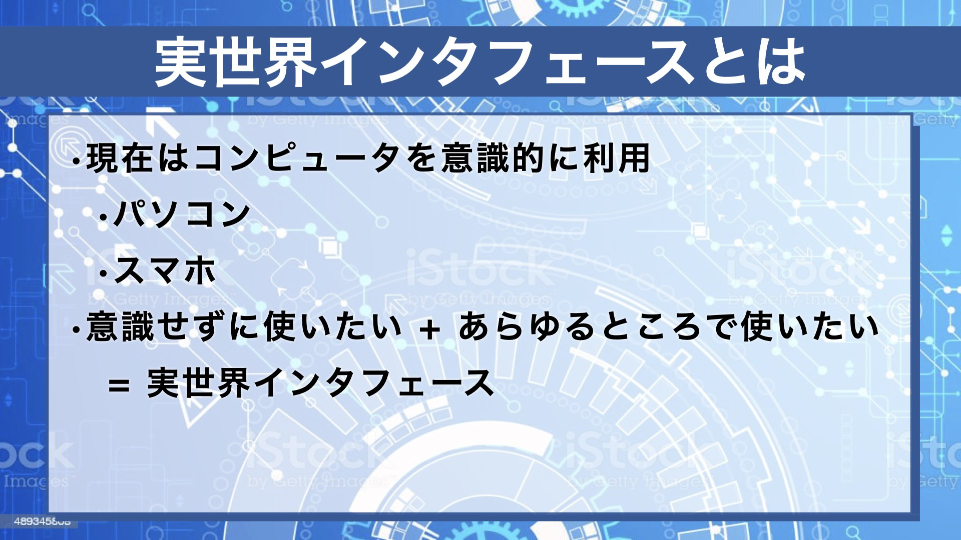 | 現在コンピュータはあらゆるところで使われていますが、「コンピュータという機械を使ってコンピュータのデータを使う」という意識が必要です。パソコンもスマホも特殊な装置であり、使い方をよく知らないと活用することはできません。 コンピュータのことを意識しなくても、いつでもどこでも必要な仕事ができるのが理想であり、そのようなことを可能にするものを実世界インタフェースと呼びます。 |  |  | 185 | 0:00:26 | 0:00:52 | 420
4 |  |  | textasdfasdfasfausdfasdfafasfdfa |  |  | 32 | 0:00:05 | 0:01:18 | 420
5 |  |  | textasdfasdfasfausdfasdfafasfdfa |  |  | 32 | 0:00:05 | 0:01:18 | 420
6 |  |  | textasdfasdfasfausdfasdfafasfdfa |  |  | 32 | 0:00:05 | 0:01:23 | 420
 |  | おわりのあいさつ、講師のみ座り | それではこれで「Webとインタフェース」の解説を終わります。 | 終わりのあいさつ |  | 40 | 0:00:09 | 0:01:27 | 280
31 |  | ED |  | エンディング | 0:00:40 | 0 | 0:00:40 | 0:01:36 | 280

